エグゼクティブサマリー
AKKODiSマーケティングポータル リニューアル提案 | エグゼクティブサマリー |  |  |  |  |  |  |  |  | 社外秘 2/14

1. 提案の狙い
・「探している資料が見つからない」という利用実態を解消し、ポータルを起点に自力で目的の情報へ到達できる状態をつくる。
・5ページで異なっていた構成の作法を、共通テンプレート（冒頭に目次／見出しはH2で統一／注意喚起はセクション背景色）に揃え、ページを移動するたびに探し方を学び直す状態をなくす。
・AI-1（ブランドセルフチェッカー）とAI-2（マーケ特化AIアシスタント）を組み込み、依頼前の自己点検と、自然言語での資料案内を成立させる。
・SharePointの標準Web パーツで実現できる範囲を中心に設計し、追加開発を伴わない構成で運用を継続できるようにする。

2. 現状課題22件の内訳（ページ別）
区分 |  | ページ／範囲 |  |  | 件数 | 課題ID
T |  | トップ（ホーム） |  |  | 4 | T-1〜T-4
B |  | ブランドライブラリ |  |  | 7 | B-1〜B-7
C |  | クライアント向け |  |  | 3 | C-1〜C-3
CA |  | キャンディデート向け |  |  | 2 | CA-1〜CA-2
P |  | グローバルブランドパートナーシップ |  |  | 2 | P-1〜P-2
G |  | 全ページ横断 |  |  | 4 | G-1〜G-4
合計 |  |  |  |  | 22

3. 改善対象の内訳（区分別）
区分 |  |  | 件数 | 内容
解消 |  |  | 14 | 設計変更により改善する（T-3・T-4／B-1〜B-4・B-6・B-7／C-1・C-2／P-2／G-1〜G-3）
現状維持 |  |  | 2 | 設計を変更せず現状を維持する（T-2＝組織体制の配置／CA-1＝各チーム連絡先の現行踏襲）
対象外 |  |  | 2 | 本構築のスコープ対象外（T-1＝モバイル対応／G-4＝権限により非表示のため対応不要）
良好・維持 |  |  | 2 | 既に良好なため他ページへ横展開する（C-3・CA-2）
要現物確認 |  |  | 2 | 構成は変更せず実装フェーズで現物を確認する（B-5・P-1）
合計 |  |  | 22

4. 優先着手すべき課題トップ3
B-1 |  | ブランドライブラリの情報過多・ページ内ナビ欠如 インパクト高／コスト中〜高。直近30日で最も使われる実働ページ（一意閲覧者319名）であり、「ガイドラインが増えてわかりにくい」という利用者の声に直接対応する。改善効果が最も広く届く。
G-2 |  | ポータル内の検索性の弱さ インパクト高／コスト中〜高。「見つからないのでメールを探す」という状態の根本原因であり、AI-2導入の主戦場となる。
C-1 |  | クライアント向け「お役立ち資料」の30本超のリンク羅列 インパクト高／コスト低〜中。説明文・分類・絞り込みがなく発見コストが高い。資料の並べ方をAI-2が回答根拠にできる形へ変えることで、検索性の改善と両立できる。

5. 改善方針
・改善対象14課題を SharePoint 標準Web パーツ（クイックリンク／テキスト／行動喚起／埋め込み 等）で実装し、追加ライセンスなしで実現できる範囲を中心に構築する。現状維持・対象外・良好・維持・要現物確認の8課題は設計を変更せず、区分として状態を明示する。
・AI-1（ブランドセルフチェッカー：Copilot Studio）／AI-2（マーケ特化AIアシスタント：SharePoint agent）の実装をマスト要件とし、一部機能だけを先行公開する進め方は採らない。
・改善対象14課題とAI-1・AI-2を1つのリリースとしてまとめ、同日カットオーバーで公開する（フェーズ F0〜F4。詳細は「フェーズ計画」シート）。
・AI-1・AI-2の前提となる M365 Copilot／Copilot Studio のライセンスと管理者許可の確認（F0）が最大のクリティカルパス。F0でライセンス・権限が確保できない場合は同日公開の前提が崩れるため、公開延期を原則とする。

6. 全体像（ToBe ワイヤーフレーム 5ページ）

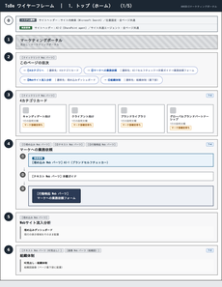
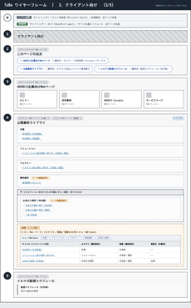
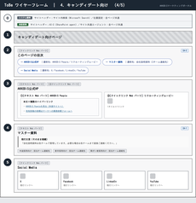
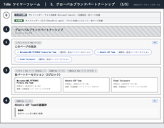

 | 1. トップ（ホーム） |  | 2. ブランドライブラリ |  | 3. クライアント向け |  | 4. キャンディデート向け | 5. パートナー向け

※各ページの構成と、セクションごとの設計意図は「WF 1.〜WF 5.」の各シートを参照してください。

WF 1. トップ（ホーム）
AKKODiSマーケティングポータル リニューアル提案 | ToBe ワイヤーフレーム 1. トップ（ホーム） |  |  |  |  |  |  | 社外秘 4/14

ポータルの入口として「探す」「依頼する」の2つの導線を1画面で示すページ。冒頭の目次で全体像を提示し、マーケへの業務依頼は縦積みの3ステップに集約します。
左がワイヤーフレーム、右が各セクションへのコメントです。画像内の丸番号と右表の「No」が対応しています。ワイヤーフレームは構成を示すもので、文言・画像は実装時に確定します。

 | ワイヤーフレーム | No | セクション | Web パーツ | 該当課題 | コメント
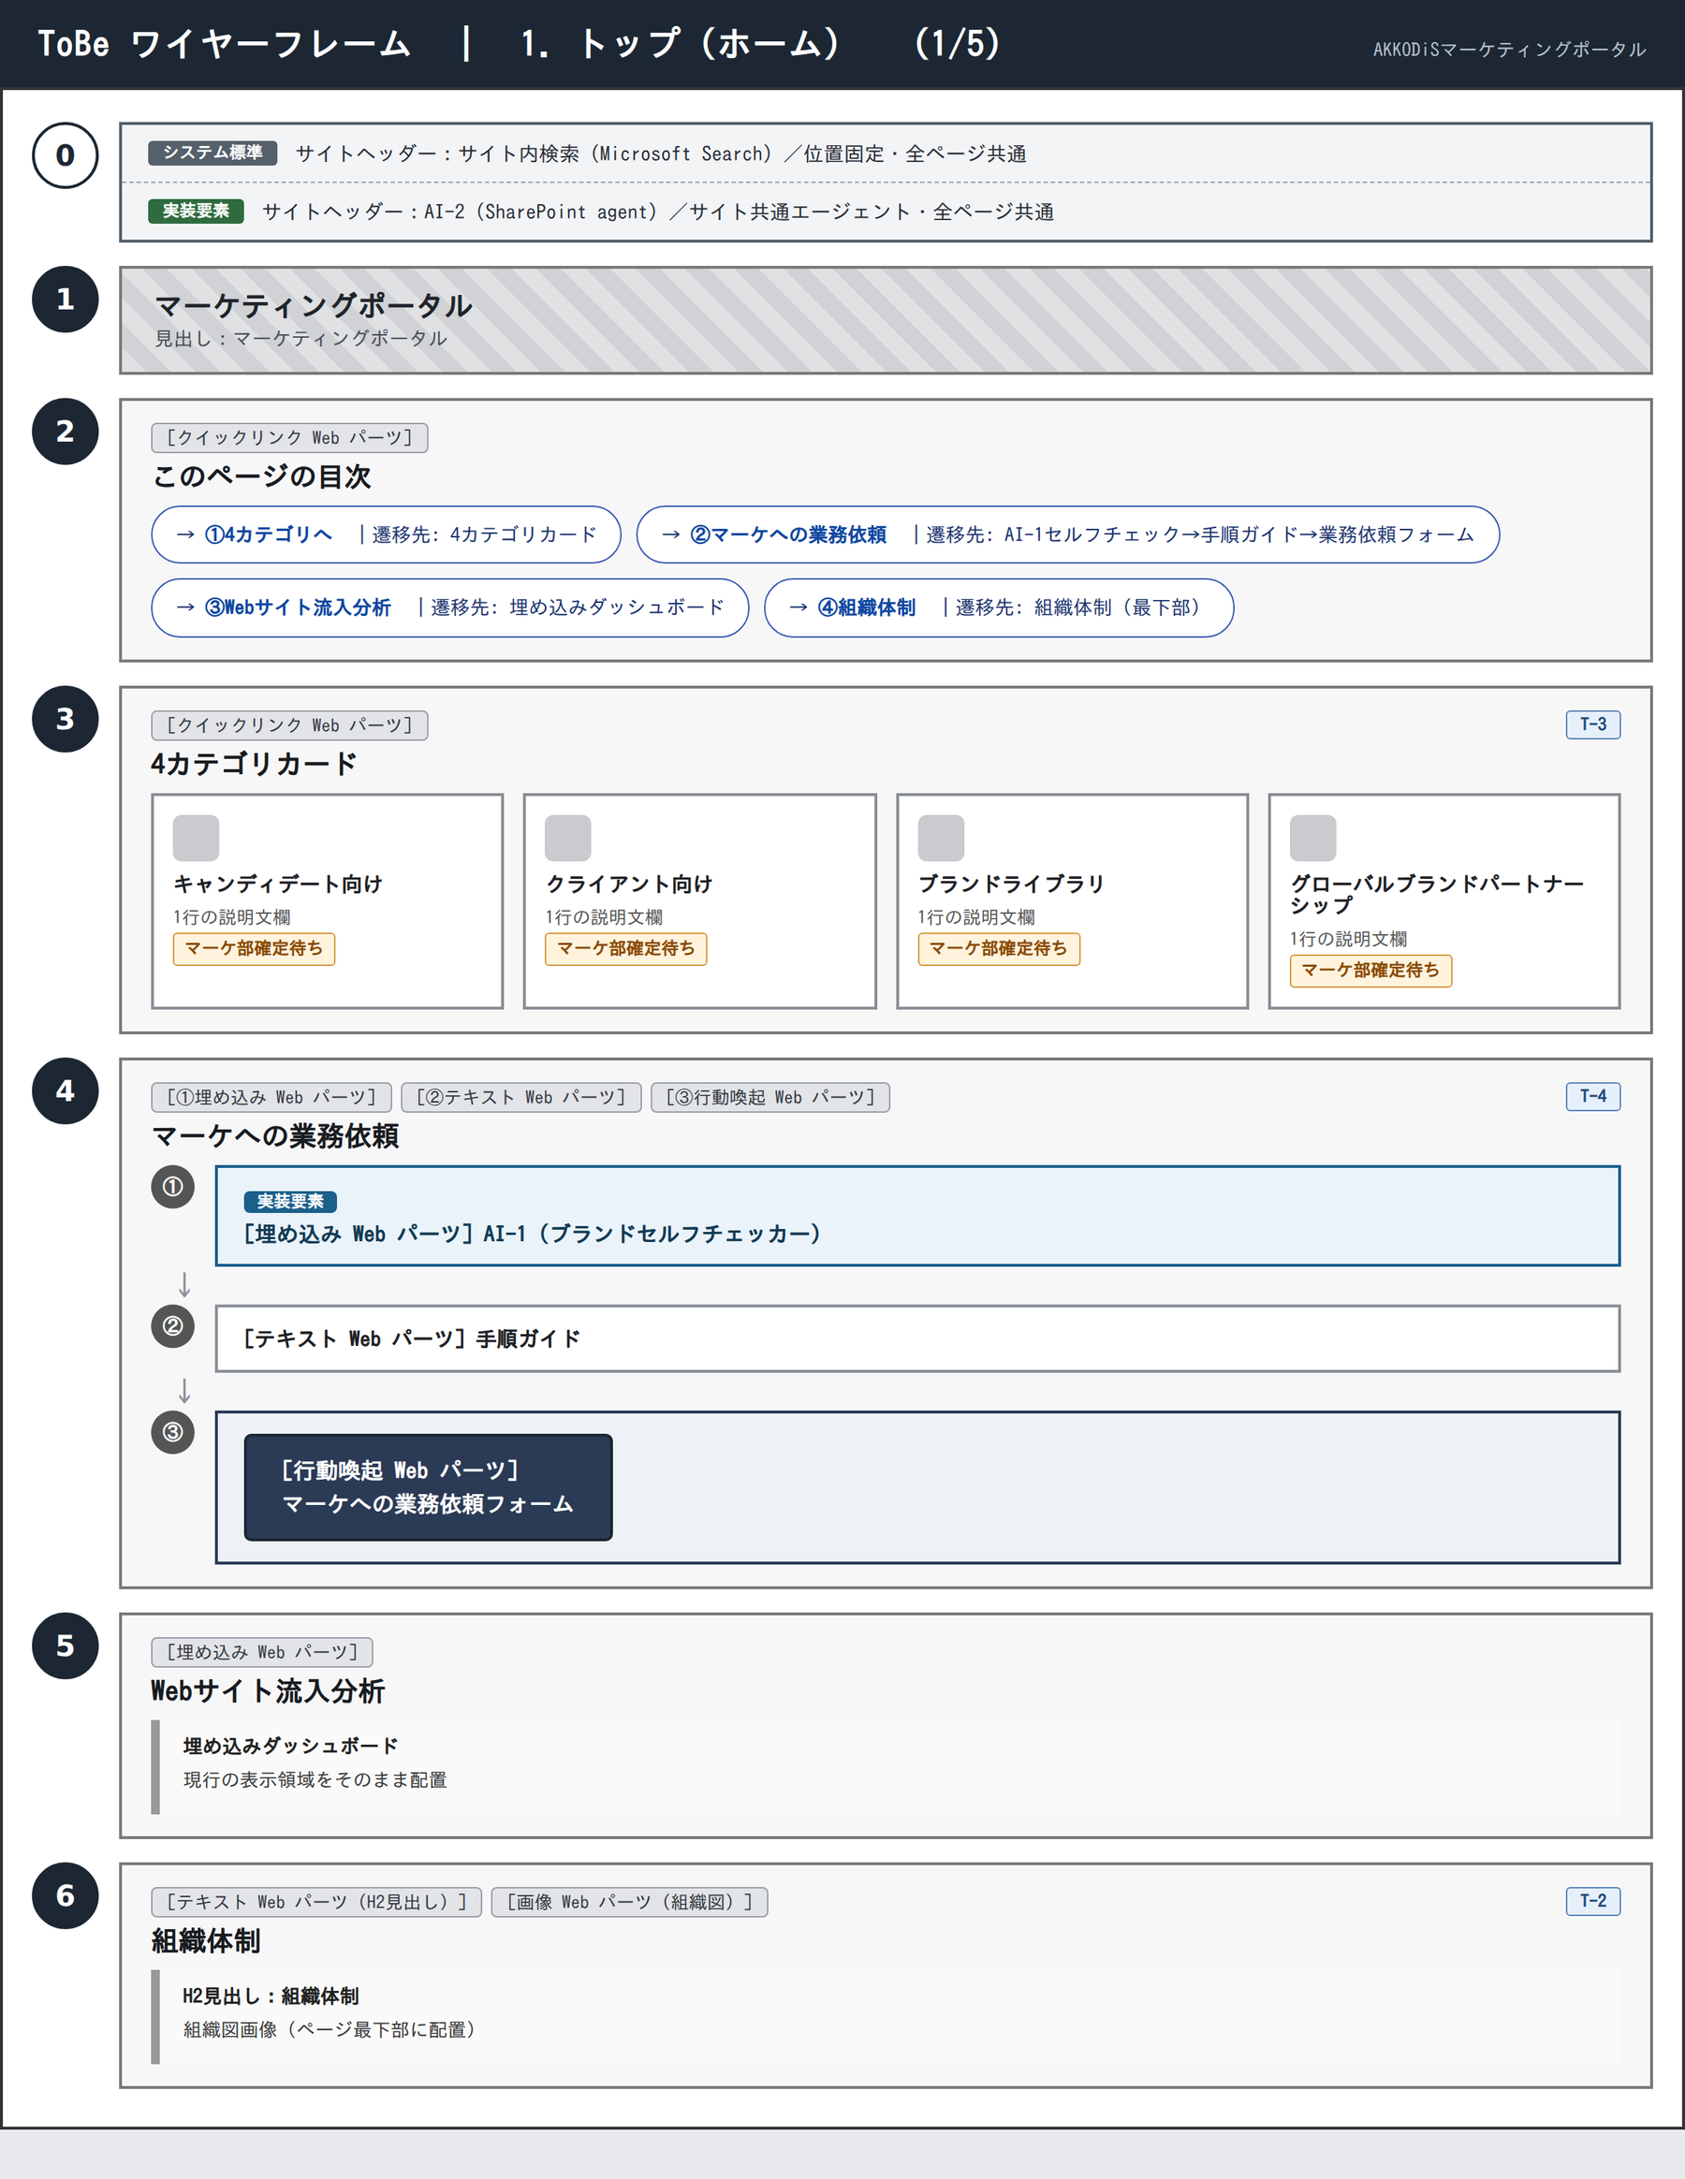
 |  | 0 | 共通ヘッダー（サイト内検索／AI-2） | サイトヘッダー（システム標準）／SharePoint agent | — | サイト内検索はサイトヘッダーの標準機能を使い、ページ本文には検索ボックスを配置しない。全ページ共通でサイト共通エージェント（AI-2）をヘッダーから起動でき、利用者本人のアクセス権の範囲で出典リンク付きの回答を返す（回答の根拠になるのはページ本文とドキュメントライブラリで、リストのデータは対象外とMicrosoft公式ドキュメントに記載されている）。利用にはMicrosoft 365 Copilotライセンスまたは従量課金の設定が必要なため、テナント管理者に可否を確認する。

 |  | 1 | ヒーロー | ヒーロー Web パーツ | — | 見出し「マーケティングポータル」を掲出する現行のヒーローをそのまま使う。

 |  | 2 | このページの目次 | クイックリンク Web パーツ | — | 目次専用のWebパーツは提供されていないため、テキストWebパーツの見出しから自動生成されるページ内アンカーを、クイックリンクWebパーツで束ねて目次ブロックとして表現する。この目次パターンは全ページで共通とする。

 |  | 3 | 4カテゴリカード | クイックリンク Web パーツ | T-3 | 各カードの直下に1行の説明文欄を設け、カードだけでは伝わらない遷移先の内容を補う。クイックリンクWebパーツはレスポンシブに4件を横並び表示できるため4列で配置する（3列までという制約はセクションの列レイアウトに適用されるもので、このパーツ自体には掛からない）。説明文の文面はマーケティング部で確定する。

 |  | 4 | マーケへの業務依頼 | 埋め込み Web パーツ／テキスト Web パーツ／行動喚起 Web パーツ | T-4 | ①AI-1セルフチェック → ②手順ガイド → ③業務依頼フォーム を上から下へ全幅で並べる縦積みの導線とし、正式な依頼窓口はフォーム1つに統一する。①のAI-1（ブランドセルフチェッカー）はCopilot Studioで作成したエージェントを埋め込みWebパーツで設置し、アップロードした資料をブランドガイドラインと照合して一次スクリーニングの気づきを返す（色やロゴの厳密な判定は保証せず、最終承認は人が行う）。Copilot Studioのライセンス、PowerPointファイルのアップロード機能、認証なしのWebサイトチャネル公開の可否は、テナント管理者と実機検証で確認する。

 |  | 5 | Webサイト流入分析 | 埋め込み Web パーツ | — | 現行の埋め込みダッシュボードをそのまま維持する。PC表示を対象とし、端末別の出し分けは行わない。

 |  | 6 | 組織体制 | テキスト Web パーツ（H2見出し）／画像 Web パーツ | T-2 | 見出し「組織体制」をH2で置き、ページ内アンカーの生成対象にする。配置はページ最下部のままとし、目次からの到達手段だけを追加する。

※「該当課題」欄の「—」は、課題一覧に紐づく課題がなく、全ページ共通の設計として置くセクションであることを示します。

WF 3. クライアント向け
AKKODiSマーケティングポータル リニューアル提案 | ToBe ワイヤーフレーム 3. クライアント向け |  |  |  |  |  |  | 社外秘 6/14

クライアント向けの公開資料を、AI-2が回答根拠として使える形で整理するページ。カテゴリ見出しとリンク箇条書きに再構成し、件数の多いブロックは折りたたみで格納します。
左がワイヤーフレーム、右が各セクションへのコメントです。画像内の丸番号と右表の「No」が対応しています。ワイヤーフレームは構成を示すもので、文言・画像は実装時に確定します。

 | ワイヤーフレーム | No | セクション | Web パーツ | 該当課題 | コメント
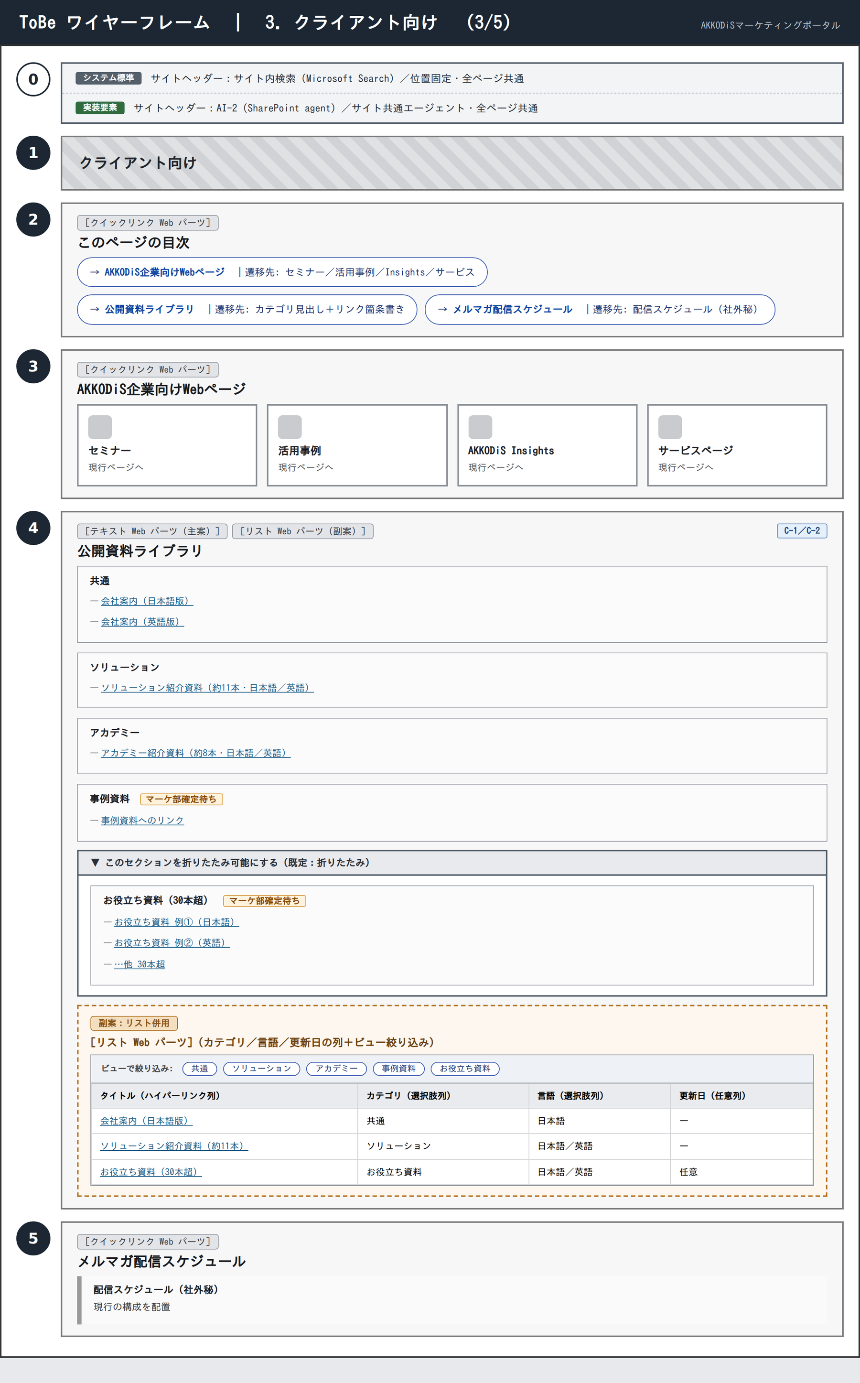
 |  | 0 | 共通ヘッダー（サイト内検索／AI-2） | サイトヘッダー（システム標準）／SharePoint agent | — | サイト内検索はサイトヘッダーの標準機能を使い、ページ本文には検索ボックスを配置しない。全ページ共通でサイト共通エージェント（AI-2）をヘッダーから起動でき、利用者本人のアクセス権の範囲で出典リンク付きの回答を返す（回答の根拠になるのはページ本文とドキュメントライブラリで、リストのデータは対象外とMicrosoft公式ドキュメントに記載されている）。利用にはMicrosoft 365 Copilotライセンスまたは従量課金の設定が必要なため、テナント管理者に可否を確認する。

 |  | 1 | ヒーロー | ヒーロー Web パーツ | — | 現行のヒーローをそのまま使う。

 |  | 2 | このページの目次 | クイックリンク Web パーツ | — | 3項目のページ内アンカーを目次ブロックとして束ねる。遷移先が特定できない「資料を探す」という項目は設けない（本文検索はサイトヘッダーの標準検索が担い、資料への導線は「公開資料ライブラリ」と重複するため）。

 |  | 3 | AKKODiS企業向けWebページ | クイックリンク Web パーツ | — | セミナー・活用事例・AKKODiS Insights・サービスページの4つを現行の内容のまま並べる。クイックリンクWebパーツはレスポンシブに4件を横並び表示できるため4列で配置する。

 |  | 4 | 公開資料ライブラリ | テキスト Web パーツ（主案）／リスト Web パーツ（副案） | C-1／C-2 | 主案は、カテゴリ見出しと資料リンクの箇条書きをテキストWebパーツで表現し（掲載するのは資料へのリンクでありファイル実体ではない。更新日の記載は任意）、30本を超えるお役立ち資料は折りたたみセクションに格納する。SharePoint agentが回答の根拠に使えるのはページ本文とドキュメントライブラリで、リストのデータは対象外だとMicrosoft公式ドキュメントに明記されているため、資料リンクはページ本文に置く。点線枠の副案は、カテゴリ・言語・更新日の列とビューによる絞り込みを人が使うための補助としてリストWebパーツを併設する案で、主案が持たない動的な絞り込みを補える一方、エージェントの回答根拠にはならない。

 |  | 5 | メルマガ配信スケジュール | クイックリンク Web パーツ | — | 現行の構成をそのまま維持し、社外秘である旨の表記も残す。

※「該当課題」欄の「—」は、課題一覧に紐づく課題がなく、全ページ共通の設計として置くセクションであることを示します。

WF 4. キャンディデート向け
AKKODiSマーケティングポータル リニューアル提案 | ToBe ワイヤーフレーム 4. キャンディデート向け |  |  |  |  |  |  | 社外秘 7/14

5ページ中もっとも簡潔な現行構成を維持しつつ、他ページへ展開する参照モデルとして整えるページ。3セクション構成を崩さず、パーツの選び方だけを共通テンプレートに揃えます。
左がワイヤーフレーム、右が各セクションへのコメントです。画像内の丸番号と右表の「No」が対応しています。ワイヤーフレームは構成を示すもので、文言・画像は実装時に確定します。

 | ワイヤーフレーム | No | セクション | Web パーツ | 該当課題 | コメント
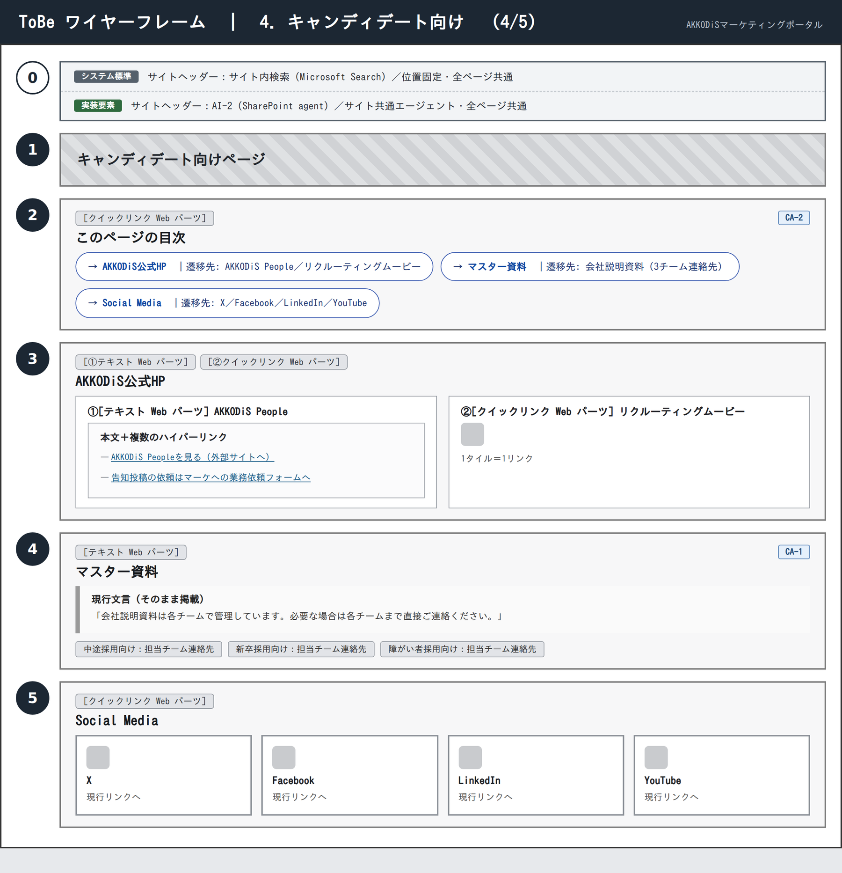
 |  | 0 | 共通ヘッダー（サイト内検索／AI-2） | サイトヘッダー（システム標準）／SharePoint agent | — | サイト内検索はサイトヘッダーの標準機能を使い、ページ本文には検索ボックスを配置しない。全ページ共通でサイト共通エージェント（AI-2）をヘッダーから起動でき、利用者本人のアクセス権の範囲で出典リンク付きの回答を返す（回答の根拠になるのはページ本文とドキュメントライブラリで、リストのデータは対象外とMicrosoft公式ドキュメントに記載されている）。利用にはMicrosoft 365 Copilotライセンスまたは従量課金の設定が必要なため、テナント管理者に可否を確認する。

 |  | 1 | ヒーロー | ヒーロー Web パーツ | — | 現行のヒーローをそのまま使う。

 |  | 2 | このページの目次 | クイックリンク Web パーツ | CA-2 | 3項目のページ内アンカーを目次ブロックとして束ね、3セクション構成を維持する。

 |  | 3 | AKKODiS公式HP | テキスト Web パーツ／クイックリンク Web パーツ | — | 「AKKODiS People」は、説明文と複数のハイパーリンク（採用サイトへのリンク、告知投稿の依頼はマーケへの業務依頼フォームへ）をテキストWebパーツで表現する。クイックリンクWebパーツは1タイルにつき1リンクという構成で、1つのタイルに副リンクを追加する設定項目が存在しないため、副リンクが必要なブロックにはテキストWebパーツを使う。「リクルーティングムービー」は1タイル1リンクのクイックリンクWebパーツのまま維持する。

 |  | 4 | マスター資料 | テキスト Web パーツ | CA-1 | 会社説明資料は各チームが管理しているため、現行の案内文をそのままテキストWebパーツに掲載し、資料への直リンク化は行わない。中途採用・新卒採用・障がい者採用の3チームの連絡先を現行どおり併記する。

 |  | 5 | Social Media | クイックリンク Web パーツ | — | X・Facebook・LinkedIn・YouTubeの4タイルを横並びで配置する。

※「該当課題」欄の「—」は、課題一覧に紐づく課題がなく、全ページ共通の設計として置くセクションであることを示します。

WF 5. パートナー向け
AKKODiSマーケティングポータル リニューアル提案 | ToBe ワイヤーフレーム 5. パートナー向け |  |  |  |  |  |  | 社外秘 8/14

長尺ページの回遊性をページ内目次で確保し、3パートナーの表示体裁を揃えるページ。目次と役割が重複するサムネイルカードは置きません。
左がワイヤーフレーム、右が各セクションへのコメントです。画像内の丸番号と右表の「No」が対応しています。ワイヤーフレームは構成を示すもので、文言・画像は実装時に確定します。

 | ワイヤーフレーム | No | セクション | Web パーツ | 該当課題 | コメント
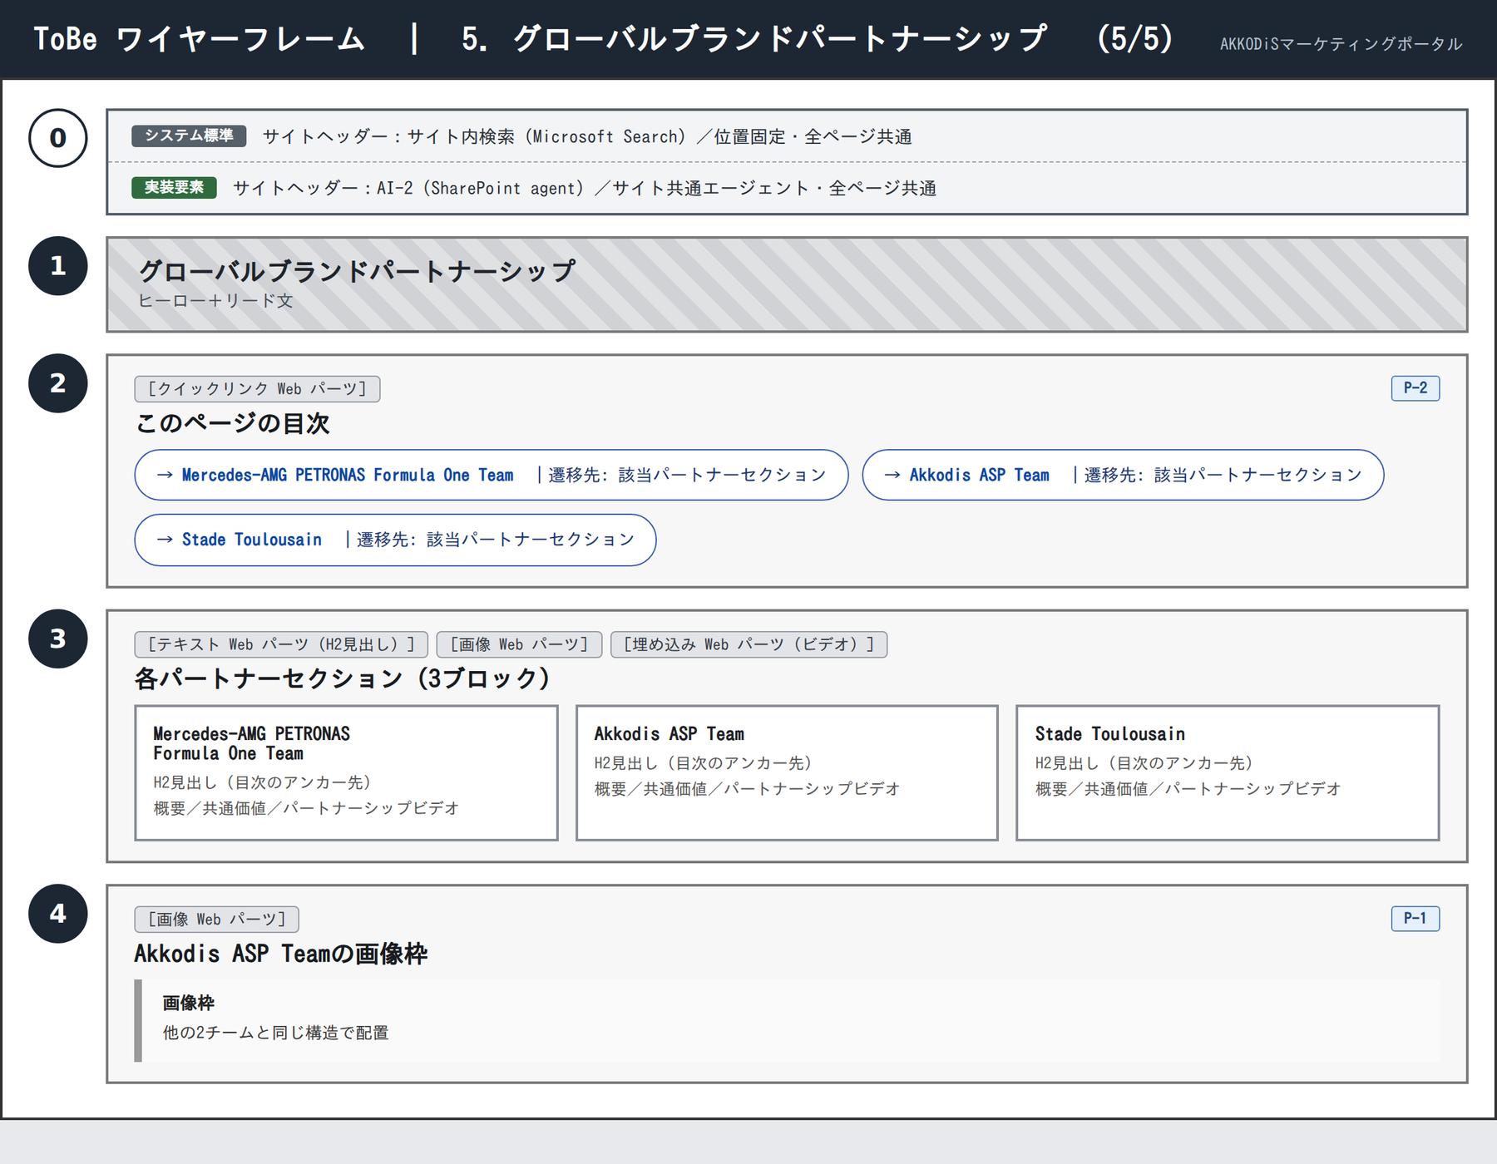
 |  | 0 | 共通ヘッダー（サイト内検索／AI-2） | サイトヘッダー（システム標準）／SharePoint agent | — | サイト内検索はサイトヘッダーの標準機能を使い、ページ本文には検索ボックスを配置しない。全ページ共通でサイト共通エージェント（AI-2）をヘッダーから起動でき、利用者本人のアクセス権の範囲で出典リンク付きの回答を返す（回答の根拠になるのはページ本文とドキュメントライブラリで、リストのデータは対象外とMicrosoft公式ドキュメントに記載されている）。利用にはMicrosoft 365 Copilotライセンスまたは従量課金の設定が必要なため、テナント管理者に可否を確認する。

 |  | 1 | ヒーロー | ヒーロー Web パーツ | — | ヒーローとリード文を現行のまま維持する。

 |  | 2 | このページの目次 | クイックリンク Web パーツ | P-2 | 3パートナーへのページ内アンカーを目次ブロックとして束ね、全ページ共通の目次パターンに合わせる。リンク先が目次と同じ3セクションになるサムネイルカードは、役割が重複するため設けない。

 |  | 3 | 各パートナーセクション（3ブロック） | テキスト Web パーツ／画像 Web パーツ／埋め込み Web パーツ | — | Mercedes-AMG PETRONAS Formula One Team／Akkodis ASP Team／Stade Toulousainの3ブロックを、概要・共通価値・パートナーシップビデオという現行の構成のまま並べる。各ブロック先頭のH2見出しが目次のアンカー先になる。

 |  | 4 | Akkodis ASP Teamの画像枠 | 画像 Web パーツ | P-1 | Akkodis ASP Teamの画像枠を、他の2チームと同じ構造に揃える。

※「該当課題」欄の「—」は、課題一覧に紐づく課題がなく、全ページ共通の設計として置くセクションであることを示します。

